Estadísticas
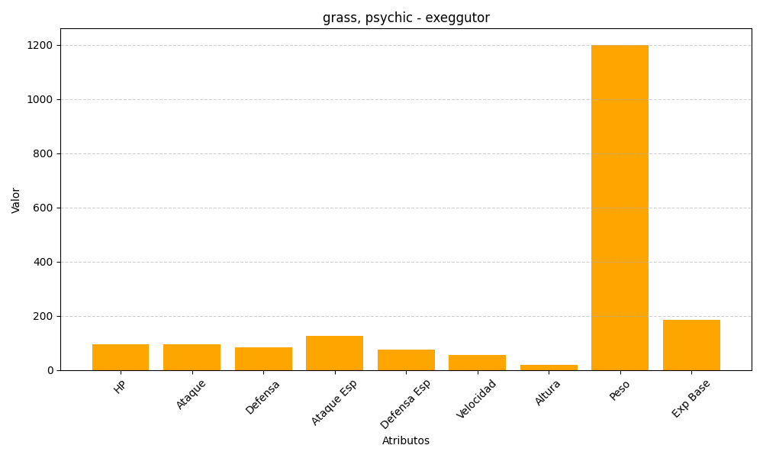
ID | Nombre | Tipo | HP | Ataque | Defensa | Ataque Especial | Defensa Especial | Velocidad | Altura | Peso | Experiencia Base
103 | exeggutor | grass, psychic | 95 | 95 | 85 | 125 | 75 | 55 | 20 | 1200 | 186

